Лист1
 |  |  |  |  | ООО "Современные технологии" |  | отдел продаж
 |  |  |  |  | ИНН 6317167049, КПП 631701001 |  | +7(917)944-16-63
 |  |  |  |  | ОГРН 1246300013090 |  | +7(917)031-65-99
 | Адрес 443099,Самарская область, г. Самара, вн. р-н Самарский, г. Самара, Заводское шоссе, д. 3, офис 3
 |  |  |  |  | БИК 043601607, Р/сч 40702810854400076571
 |  |  |  |  | в ПОВОЛЖСКИЙ БАНК ПАО СБЕРБАНК К/сч 30101810200000000607

 |  | Прайс-лист .

Наименование | Фасовка | Кол-во в коробке, шт | Цена за шт., руб. с НДС 20% при заказе от 10000р. | Цена за шт., руб. с НДС 20% при заказе от 50000р. | Цена за шт., руб. с НДС 20% при заказе от 100000р. | Штрих-код | Примечание
ОТБЕЛИВАЮЩИЕ И ДЕЗИНФИЦИРУЮЩИЕ СРЕДСТВА
БЕЛИЗНА с дезинфицирующим эффектом форма выпуска-жидкость | Флакон ПНД 1л | 9.00 | 31.46 | 28.60 | 26.00 | 793010180000
 | Канистра ПНД 5л | 2.00 | 114.95 | 104.50 | 95.00 | 7930101180154 | 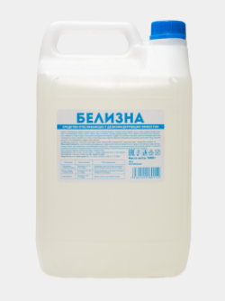
БЕЛИЗНА «БЮДЖЕТ» с антибактериальным эффектом форма выпуска-жидкость | Флакон ПЭТ 1л | 9.00 | 24.20 | 22.00 | 20.00 | 7930101180031 | 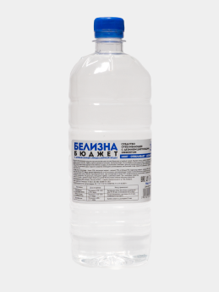
БЕЛИЗНА «ЭКСТРА» с дезинфицирующим эффектом (КОНЦЕНТРАТ) форма выпуска-жидкость | Флакон ПНД 1л | 9.00 | 43.56 | 39.60 | 36.00 | 7930101180130
 | Канистра ПНД 5л | 2.00 | 139.15 | 126.50 | 115.00 | 7930101180161 | 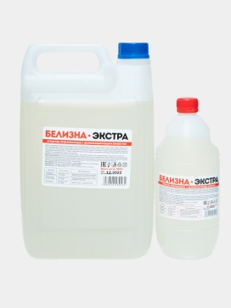
СРЕДСТВА ДЛЯ ВАННЫХ КОМНАТ (САНИТАРНО-ГИГИЕНИЧЕСКИЕ)
БЕЛИЗНА ГЕЛЬ с антибактериальным эффектом форма выпуска-гель | Флакон ПНД 1л | 9 | 68.97 | 62.70 | 57.00 | 7930101180055 | 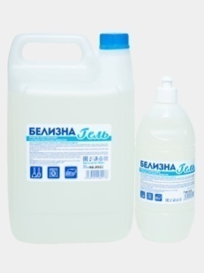
 | Канистра ПНД 5л | 2 | 227.96 | 207.24 | 188.40 | 7930101180178
EXPRESS АНТИНАЛЕТ триггер, пенообразователь (КИСЛОТНОЕ), безопасен для хромированных поверхностей и акриловых ванн | Флакон ПНД 0,600л | 10 | 102.85 | 93.50 | 85.00 | 7930101180741 | 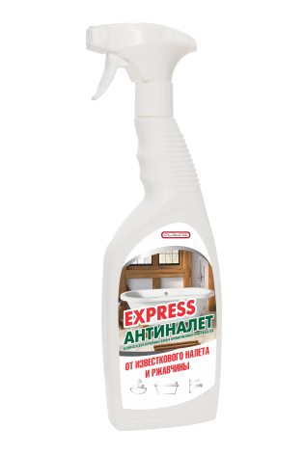
 | Канистра ПНД 5л | 2 | 318.47 | 289.52 | 263.20
САНИТАРНО-ГИГЕЕНИЧЕСКОЕ СРЕДСТВО САНИТАРНЫЙ с ароматом алоэ вера форма выпуска-жидкость, | Флакон ПНД 1л | 9 | 43.56 | 39.60 | 36.00 | 7930101180062 | 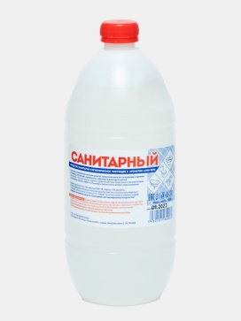
 | Канистра ПНД 5л | 2 | 135.52 | 123.20 | 112.00 | 7930101180659 | 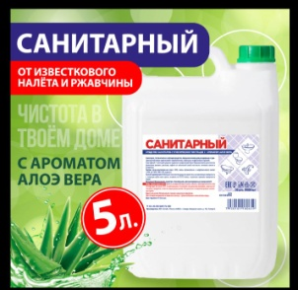
САНИТАРНО-ГИГЕЕНИЧЕСКОЕ СРЕДСТВО САНИТАРНЫЙ ГЕЛЬ с ароматом ЛИМОНА форма выпуска-гель | Флакон ПНД 1л | 9 | 60.26 | 54.78 | 49.80 | 7930101180352 | 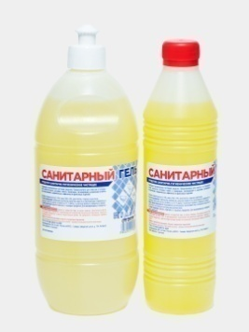
 | Канистра ПНД 5л | 2 | 181.74 | 165.22 | 150.20 | 7930101180079 | 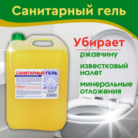
СРЕДСТВА ДЛЯ МЫТЬЯ СТЕКОЛ
СРЕДСТВО ДЛЯ МЫТЬЯ СТЕКОЛ И ЗЕРКАЛ форма выпуска-жидкость | Флакон ПЭТ 0,75л с курком | 8.00 | 64.46 | 59.51 | 54.10 | 7930101180574 | 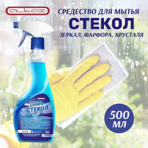
 | Флакон Пэт 750мл запаска | 8.00 | 49.37 | 44.88 | 40.80 | 7930101180581
 | Канистра ПЭТ 5л | 2.00 | 145.20 | 132.00 | 120.00 | 7930101180642
 | Канистра ПНД 5л | 2.00 | 177.27 | 161.15 | 146.50 |  | 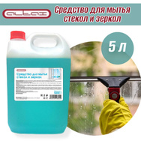
СРЕДСТВА ДЛЯ СТИРКИ
УНИВЕРСАЛЬНЫЙ ГЕЛЬ ДЛЯ СТИРКИ "MIRA" форма выпуска гель | Флакон ПНД 1,5л | 10.00 | 188.64 | 171.49 | 155.90
 | Канистра ПНД 5л | 2.00 | 454.96 | 413.60 | 376.00 |  | 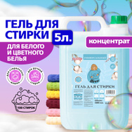
КОНДИЦИОНЕР ДЛЯ БЕЛЬЯ "MIRA" форма выпуска жидкость | Флакон ПНД 1,5л | 10.00 | 199.53 | 181.39 | 164.90
 | Канистра ПНД 5л | 2.00 | 455.93 | 414.48 | 376.80 |  | 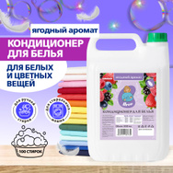
СРЕДСТВА ДЛЯ КУХНИ
СРЕДСТВО ДЛЯ МЫТЬЯ ПОСУДЫ "PROF 209" (ГЕЛЬ) форма выпуска-ГЕЛЬ | Флакон ПЭТ 5л | 2.00 | 200.26 | 182.05 | 165.50 | 7930101180390 | 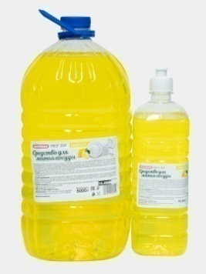
 | флакон ПЭТ 0,5л крышка пуш-пулл | скоро в продаже |  |  |  | 7930101180604
 | Флакон ПЭТ 1л, крышка пуш-пул | 9.00 | 58.08 | 52.80 | 48.00 | 7930101180413
ГЕЛЬ ДЛЯ МЫТЬЯ ПОСУДЫ "MIRA" С АРОМАТОМ ЛИМОНА форма выпуска-ГЕЛЬ | флакон ПЭТ 1л , с дозатором . | 15.00 | 106.12 | 96.47 | 87.70 | 7930101180697 | 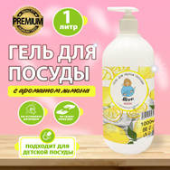
 | Канистра ПНД 5л | 2.00 | 353.68 | 321.53 | 292.30 | 7930101180727 | 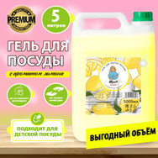
ГЕЛЬ ДЛЯ МЫТЬЯ ПОСУДЫ "MIRA" С АРОМАТОМ ЗЕЛЕНОГО ЯБЛОКА форма выпуска-ГЕЛЬ | флакон ПЭТ 1л , с дозатором . | 15.00 | 106.12 | 96.47 | 87.70 | 7930101180703 | 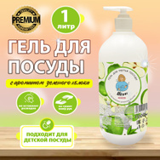
 | Канистра ПНД 5л | 2.00 | 353.68 | 321.53 | 292.30 | 7930101180734 | 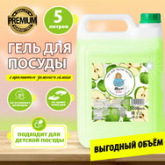
ГЕЛЬ ДЛЯ МЫТЬЯ ПОСУДЫ "MIRA LIGHT" С АРОМАТОМ ЛИМОНА форма выпуска-ГЕЛЬ | Канистра ПЭТ 5л |  | 277.70 | 252.45 | 229.50
ГЕЛЬ ДЛЯ МЫТЬЯ ПОСУДЫ "MIRA LIGHT" С АРОМАТОМ ЗЕЛЕНОГО ЯБЛОКА форма выпуска-ГЕЛЬ | Канистра ПЭТ 5л |  | 277.70 | 252.45 | 229.50
СРЕДСТВА ДЛЯ ПРОЧИСТКИ КАНАЛИЗАЦИОННЫХ ТРУБ
СРЕДСТВО ДЛЯ ПРОЧИСТКИ КАНАЛИЗАЦИОННЫХ ТРУБ «SUPER СТОК» форма выпуска-жидкость | Флакон ПНД 1л | 9 | 48.40 | 44.00 | 40.00 | 7930101180550 | 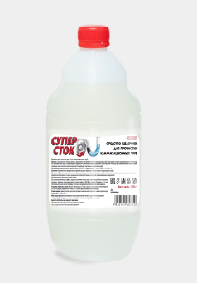
 | Канистра ПНД 5л | 2 | 150.04 | 136.40 | 124.00 | 7930101180567 | 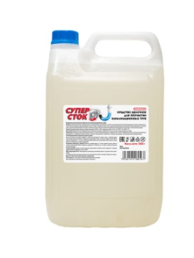
СРЕДСТВА ДЛЯ ОБЕЗЖИРИВАНИЯ КУХОННЫХ ЗОН
HIMIN АНТИЖИР для КУХНИ (триггер, пенообразователь) форма выпуска-жидкость | Флакон ПНД 0,600л | 10 | 107.69 | 97.90 | 89.00 | 7930101180321 | 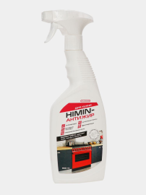
HIMIN АНТИЖИР для зоны БАРБЕКЮ (триггер, пенообразователь) (казаны, решетки, мангалы) форма выпуска-жидкость | Флакон ПНД 0,600л | 10 | 112.53 | 102.30 | 93.00 | 7930101180338 | 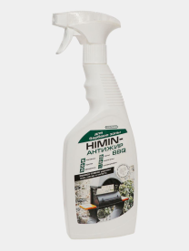
HIMIN АНТИЖИР для СТЕКЛОКЕРАМИКИ (триггер, пенообразователь)форма выпуска-жидкость | Флакон ПНД 0,600л | 10 | 107.69 | 97.90 | 89.00 | 7930101180345 | 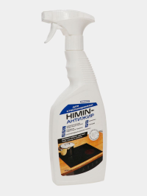
МОЮЩИЕ СРЕДСТВА
УНИВЕРСАЛЬНОЕ МОЮЩЕЕ СРЕДСТВО Алтай «ПРОГРЕСС» БЕЗ КРАСИТЕЛЯ форма выпуска-ГЕЛЬ | Флакон ПЭТ 1л | 9 | 58.69 | 53.35 | 48.50 | 7930101180307 | 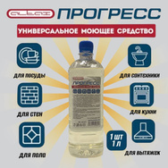
 | Канистра ПЭТ 5л | 2 | 201.34 | 183.04 | 166.40 | 7930101180109
 | Канистра ПНД 5л | 2 | 229.90 | 209.00 | 190.00 | 793010180314 | 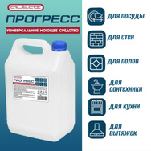
УНИВЕРСАЛЬНОЕ МОЮЩЕЕ СРЕДСТВО Алтай «ПРОГРЕСС» с ароматом ЛИМОНА "АКТИВНАЯ ПЕНА" форма выпуска-ГЕЛЬ | Флакон ПЭТ 1л | 9 | 58.69 | 53.35 | 48.50 | 7930101180086
 | Канистра ПЭТ 5л | 2 | 201.34 | 183.04 | 166.40 | 7930101180147 | 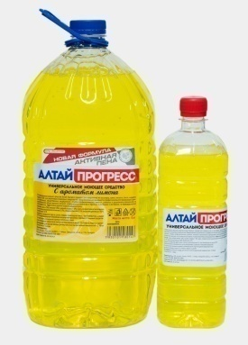
 | Канистра ПНД 5л | 2 | 229.90 | 209.00 | 190.00 | 7930101190116 | 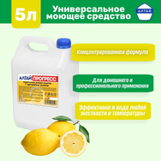
УНИВЕРСАЛЬНОЕ МОЮЩЕЕ СРЕДСТВО PROF207 (ПРОГРЕСС-ГЕЛЬ форма выпуска-ГЕЛЬ | Флакон ПЭТ 1л | 9 | 43.56 | 39.60 | 36.00 | 7930101180420
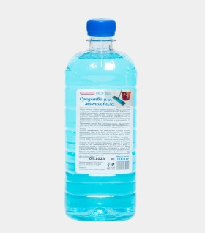
 | Флакон ПЭТ 5л | 2 | 145.20 | 132.00 | 120.00 | 7930101180437 | 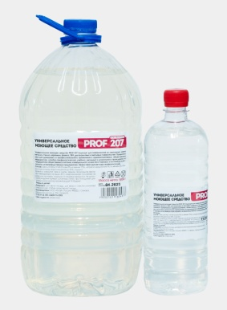
СРЕДСВО ДЛЯ МЫТЬЯ ПОЛА"PROF 201"форма выпуска-Жидкость | Флакон ПЭТ 1л | 9 | 46.34 | 42.13 | 38.30 | 7930101180529
 | Канистра ПЭТ 5л | 2 | 148.23 | 134.75 | 122.50 | 7930101180598
 | Канистра ПНД 5л | 2 | 181.50 | 165.00 | 150.00 |  | 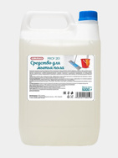
МОЮЩИЕ СРЕДСТВА ПРОФЕССИОНАЛЬНЫЕ
ЩЕЛОЧНОЕ ЧИСТЯЩЕЕ СРЕДСТВО HIMIN АНТИЖИР PROFESSIONAL форма выпуска-жидкость | Канистра ПНД 5л | 2 | 556.60 | 506.00 | 460.00 | 7930101180543 | 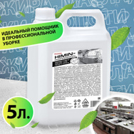
ЩЕЛОЧНОЕ МОЮЩЕЕ СРЕДСТВО PROF 204 (КОНЦЕНТРАТ) форма выпуска-жидкость | Канистра ПНД 5л | 2 | 995.83 | 905.30 | 823.00 | 7930101180277 | 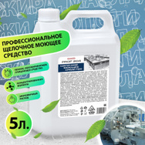
ЖИДКОЕ МЫЛО
УВЛАЖНЯЮЩЕЕ КРЕМ МЫЛО "MIRA" аромат ЗЕЛЕНЫЙ ЧАЙ И МЯТА (АНТИБАКТЕРИАЛЬНОЕ) | Флакон ПЭТ 0,5л с дозатором | 20 | 88.57 | 80.52 | 73.2 | 7930101180680 | 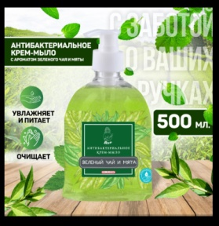
УВЛАЖНЯЮЩЕЕ КРЕМ МЫЛО "MIRA" аромат МОРСКАЯ СОЛЬ И ОРХИДЕЯ (ПЕРЛАМУТРОВОЕ) | Флакон ПЭТ 0,5л с дозатором | 20 | 79.26 | 72.05 | 65.5 | 7930101180505 | 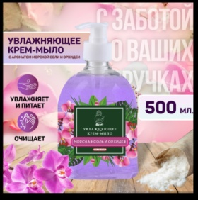
УВЛАЖНЯЮЩЕЕ КРЕМ МЫЛО "MIRA" аромат ЦИТРУСОВЫЙ КОКТЕЛЬ (ПЕРЛАМУТРОВОЕ) | Флакон ПЭТ 0,5л с дозатором | 20 | 79.26 | 72.05 | 65.5 | 7930101180666 | 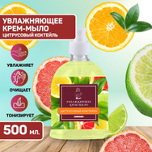
УВЛАЖНЯЮЩЕЕ КРЕМ МЫЛО "MIRA" аромат МАЛИНА СО СЛИВКАМИ | Флакон ПЭТ 0,5л с дозатором | 20 | 79.26 | 72.05 | 65.5 | 7930101180710 | 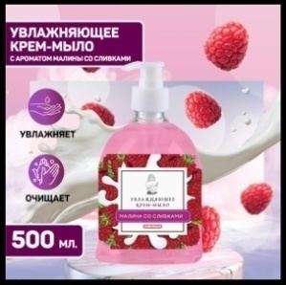
УВЛАЖНЯЮЩЕЕ КРЕМ МЫЛО "MIRA" аромат МАНГО И КОКОС (ПЕРЛАМУТРОВОЕ) | Флакон ПЭТ 0,5л с дозатором | 20 | 76.47 | 69.52 | 63.2 | 7930101180673 | 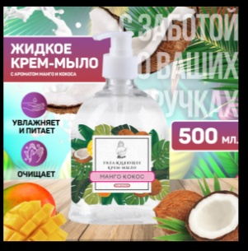
ЖИДКОЕ МЫЛО аромат МОРСКАЯ СВЕЖЕСТЬ форма выпуска-ГЕЛЬ | Флакон ПЭТ 0,5л с дозатором | 20 | 47.55 | 43.23 | 39.30 | 7930101180123 | 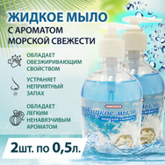
ЖИДКОЕ МЫЛО "ХОЗЯЙСТВЕННОЕ"аромат СИБИРСКАЯ ПИХТА форма выпуска-ГЕЛЬ | Канистра ПНД 5л | 2 | 215.99 | 196.35 | 178.50
 | Флакон ПЭТ 5л | 2 | 181.50 | 165 | 150.00 | 7930101180819
УВЛАЖНЯЮЩЕЕ КРЕМ МЫЛО с кокосом форма выпуска-ГЕЛЬ. | Флакон ПЭТ 5л | 2 | 224.09 | 203.72 | 185.20 | 7930101180499 | 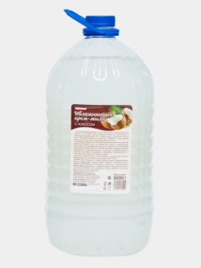
 | Канистра ПНД 5л | 2 | 258.58 | 235.07 | 213.70 |  | 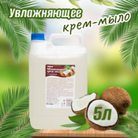
ЖИДКОЕ МЫЛО«ЕЖЕДНЕВНОЕ» с ароматом ЗЕЛЕНОГО ЯБЛОКА. форма выпуска-ГЕЛЬ | Флакон ПЭТ 5л | 2 | 204.00 | 185.46 | 168.60 | 7930101180017 | 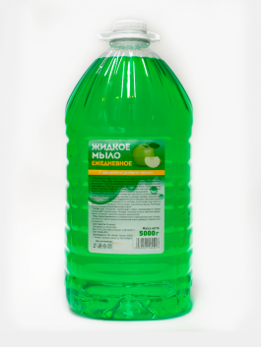
 | Канистра ПНД 5л | 2 | 236.56 | 215.05 | 195.50
ЖИДКОЕ МЫЛО«ЕЖЕДНЕВНОЕ» с ароматом ДЫНИ форма выпуска-ГЕЛЬ | Флакон ПЭТ 5л | 2 | 204.00 | 185.46 | 168.60 | 7930101180024 | 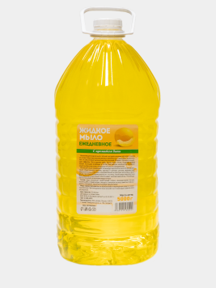
 | Канистра ПНД 5л | 2 | 236.56 | 215.05 | 195.50
ЖИДКОЕ МЫЛО«ЕЖЕДНЕВНОЕ» с ароматом АЛОЭ форма выпуска-ГЕЛЬ | Флакон ПЭТ 5л | 2 | 204.00 | 185.46 | 168.60 | 7930101180192 | 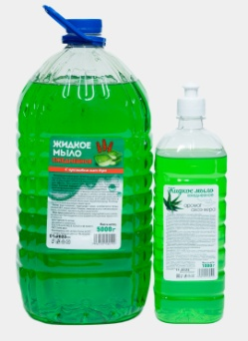
 | Канистра ПНД 5л | 2 | 236.56 | 215.05 | 195.50
ЖИДКОЕ МЫЛО«ЕЖЕДНЕВНОЕ» с ароматом КОКОСА форма выпуска-ГЕЛЬ. | Флакон ПЭТ 5л | 2 | 204.00 | 185.46 | 168.60 | 7930101180246 | 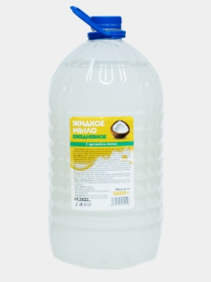
 | Канистра ПНД 5л | 2 | 236.56 | 215.05 | 195.50
ЖИДКОЕ МЫЛО«ЭКОНОМ» с ароматом ЗЕЛЕНОГО ЯБЛОКА форма выпуска-ГЕЛЬ | Флакон ПЭТ 5л | 2 | 136.73 | 124.3 | 113.00 | 7930101180093 | 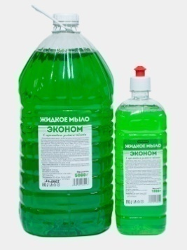
 | Канистра ПНД 5л | 2 | 173.03 | 157.3 | 143.00
 | Флакон ПЭТ 1л, крышка пуш-пул | 9 | 47.07 | 42.79 | 38.90 | 7930101180444
ЖИДКОЕ МЫЛО«ЭКОНОМ» с ароматом ДЫНИ форма выпуска-ГЕЛЬ | Флакон ПЭТ 5л | 2 | 136.73 | 124.3 | 113.00 | 7930101180215
 | Канистра ПНД 5л | 2 | 173.03 | 157.3 | 143.00
 | Флакон ПЭТ 1л, крышка пуш-пул | 9 | 47.07 | 42.79 | 38.90 | 7930101180468 | 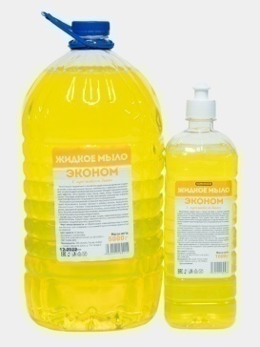
ЖИДКОЕ МЫЛО«ЭКОНОМ» с ароматом ЛИМОНА форма выпуска-ГЕЛЬ | Флакон ПЭТ 5л | 2 | 136.73 | 124.3 | 113.00 | 7930101180260 | 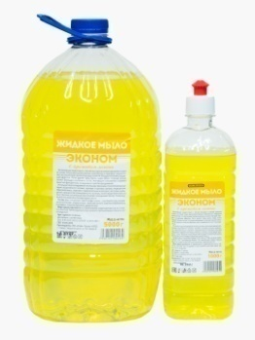
 | Канистра ПНД 5л | 2 | 173.03 | 157.3 | 143.00
 | Флакон ПЭТ 1л, крышка пуш-пул | 9 | 47.07 | 42.79 | 38.90 | 7930101180451
ЖИДКОЕ МЫЛО«ЭКОНОМ» с ароматом АПЕЛЬСИНА форма выпуска-ГЕЛЬ | Флакон ПЭТ 5л | 2 | 136.73 | 124.3 | 113.00 | 7930101180239
 | Канистра ПНД 5л | 2 | 173.03 | 157.3 | 143.00
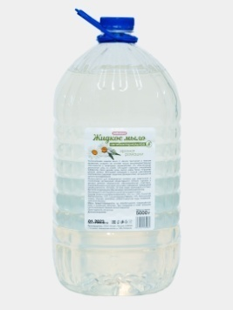
 | Флакон ПЭТ 1л, крышка пуш-пул | 9 | 47.07 | 42.79 | 38.90 | 7930101180475
ЖИДКОЕ МЫЛО «АНТИБАКТЕРИАЛЬНОЕ» с ароматом РОМАШКИ форма выпуска-ГЕЛЬ | Флакон ПЭТ 5л | 2 | 193.60 | 176 | 160.00 | 7930101180482
 | Флакон 0,5 л с дозатором | 20 | 58.08 | 52.8 | 48.00 | 7930101180635 | 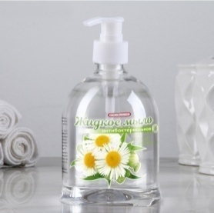
 | флакон ПЭТ 1л с крышкой | 9 | 51.67 | 46.97 | 42.70
 | флакон ПЭТ 1л с дозатором | 15 | 73.81 | 67.1 | 61.00
 | Канистра ПНД 5л | 2 | 228.09 | 207.35 | 188.50 |  | 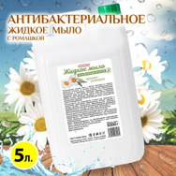
 | Флакон ПЭТ 1л, крышка пуш-пул | 9 | 59.90 | 54.45 | 49.50
 | Пэт 0,25л с дозатором | 48 | на заказ
АРОМОДИФФУЗОР АРОМАТ НЕЖНЫЙ ВОСТОК | Флакон стекло 50мл | 16 | 169.40 | 154 | 140.00
АРОМОДИФФУЗОР АРОМАТ ФРАНЦУЗСКАЯ РИВЬЕРА | Флакон стекло 50мл | 16 | 169.40 | 154 | 140.00

